申込書
申込みは記入保存後に、ここをクリックで送信先アドレス表示
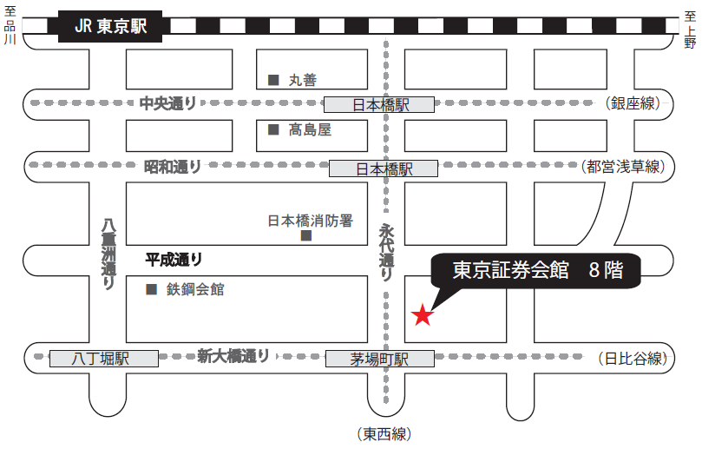
東京証券会館ホール案内図
〒103-002 東京都中央区日本橋茅場町1-5-8 TEL 03-3667-9210
【最寄駅からの所要時間】
・東京メトロ 東西線・日比谷線 「茅場町」駅 ８番出口 直結
・東京メトロ 銀座線・東西線・都営浅草線 「日本橋」駅 Ｄ２出口 徒歩 5分
・山手線 「東京」駅 八重洲北口 徒歩 20分
2022年度第2回
建設工事に伴う交通事故防止講習会受講申込書 ・（受講票） |  |  |  |  |  |  |  |  |  |  |  |  |  |  |  |  |  | ○ | 1 | 1
開催日：2022年9月14日（水） |  |  |  |  |  |  |  |  |  |  |  |  | 申込期限 8月31日（水） |  |  |  |  |  | 2 | 2
会社名（正式名称） （△△株式会社・株式会社○○） |  |  |  |  |  |  |  |  |  |  |  |  |  |  |  |  |  |  |  | 3
住 所 |  |  |  |  |  |  | 〒 |  | - |  |  |  |  |  |  |  |  |  |  | 4
 |  |  |  |  |  |  |  |  |  |  |  |  |  |  |  |  |  |  |  | 5
申 込 担 当 者 （受講料会社一括振込 請求書送付先） |  |  |  |  |  |  | （所属部署名） |  |  |  |  |  |  |  |  |  |  |  |  | 6
 |  |  |  |  |  |  | 氏 名 |  |  |  |  |  |  |  |  |  |  |  |  | 7
 |  |  |  |  |  |  | ﾒｰﾙｱﾄﾞﾚｽ |  |  |  |  |  |  |  |  |  |  |  |  | 8
 |  |  |  |  |  |  | TEL |  |  |  |  |  |  |  |  |  |  |  |  | 9
講習会 ： １１月４日（木） 開始１３時００分 (受付１２時００分～ ) |  |  | ： |  | 9月１4 日（水） 開始 １３時００分 ( 受付 １２時００分～ ) |  |  |  |  |  |  |  |  |  |  | ▼プルダウン選択 |  |  |  | 10
場 所 ： 東京証券会館８階ホール 受講料 ２，５００円 （銀行振込） |  |  | ： |  | 東京証券会館８階ホール |  |  |  |  | 受講料 ： ２，０００円 （銀行振込） |  |  |  |  |  | 受講証明書 |  |  |  | 11
番号 | 出席 ﾁｪｯｸ | 整理№ |  |  |  | 受講者氏名 |  | 個人振込みの場合ﾒｰﾙｱﾄﾞﾚｽを記入 （会社一括振込の場合は記入不要） |  |  |  |  |  |  | 振込 予定日 | 必要1 不要2 |  |  |  | 12
① |  | T | - |  |  |  |  |  |  |  |  |  |  |  |  |  |  |  |  | 13
② |  | T | - |  |  |  |  |  |  |  |  |  |  |  |  |  |  |  |  | 14
③ |  | T | - |  |  |  |  |  |  |  |  |  |  |  |  |  |  |  |  | 15
④ |  | T | - |  |  |  |  |  |  |  |  |  |  |  |  |  |  |  |  | 16
⑤ |  | T | - |  |  |  |  |  |  |  |  |  |  |  |  |  |  |  |  | 17
＜受講料＞ 一名 ２，０００円 （消費税を含む）
・ 受講料請求書は後日、メールにて送付します。確認後に振込をお願い
します。金融機関の振込控にて、領収書に代えさせていただきます。
振込時には、会社名又は個人でお振込みの場合は整理No.（T－○○）
のご入力をお願いします。
・ 振込手数料は、ご負担くださいますようお願い申し上げます。
＜振込先＞下記振込先に、お振込みください。【請求書にも記載】
三菱ＵＦＪ銀行 八重洲通支店 普通預金 ０７５５９１５
シヤ）ニホンケンセツギヨウレンゴウカイ
＜振込期限＞ 9月7日（水）まで
● 問い合わせ先
(一社) 日本建設業連合会 交通対策部会 （担当 小山）
TEL 03-3551-8812 E-mail koyama@nikkenren.or.jp
⑥ |  | T | - |  |  |  |  |  |  |  |  |  |  |  |  |  |  |  |  | 18
受講者氏名は、姓と名の間に全角スペースを空けてください。例：交通 太郎 |  |  |  |  |  |  |  |  |  |  |  |  |  |  | 会社一括 振込人数 | 0 | 人分 |  |  | 19
各担当部署でとりまとめの上、メールでお申し込みください。 |  |  |  |  |  |  |  |  |  |  |  | ▼プルダウン選択 |  |  | 個人人数 | 0 | 人 |  |  | 20
上記のとおり申し込みます。 |  |  |  |  |  |  |  |  |  |  | 2022年 |  | 月 | 日 |  |  |  |  |  | 21
 |  |  |  |  |  |  |  |  |  |  |  |  |  |  |  |  |  |  |  | 22
● 日建連で申込書受領後、順次、振込先を記載した電子請求書を送付(メール)します。振込予定 |  |  |  |  |  |  |  |  |  |  |  |  |  |  |  |  |  |  |  | 23
日は、「案内」の送付予定日を確認の上、指定してください。 |  |  |  |  |  |  |  |  |  |  |  |  |  |  |  |  |  |  |  | 24
● 請求書送付先は、「会社で一括振込の場合は申込担当者」に、「個人振込の場合は個人宛」に |  |  |  |  |  |  |  |  |  |  |  |  |  |  |  |  |  |  |  | 25
送付しますので、個人振込みの方は個人メールアドレスを記入ください。 |  |  |  |  |  |  |  |  |  |  |  |  |  |  |  |  |  |  |  | 26
● 会社振込と個人振込みの両方ある場合も１枚の申込書に記入できます。 |  |  |  |  |  |  |  |  |  |  |  |  |  |  |  |  |  |  |  | 27
● 受講希望者が７人以上いる場合は、本票をコピーして申し込みをお願いします。
● 受講定員は１００名となります。
【受講票】
● 申込書の内容を確認後、整理№等を記載し、受講票を担当者にメール返信いたします。 |  |  |  |  |  |  |  |  |  |  |  |  |  |  |  |  |  |  |  | 28
本票をコピーし、当人の「出席チェック」欄に☑マークを入れ、当日持参してください。 |  |  |  |  |  |  |  |  |  |  |  |  |  |  |  |  |  |  |  | 29
（チェック記入例） |  |  |  |  |  |  |  |  |  |  |  |  |  |  |  |  |  |  |  | 30
① | ✓ | T | - | 021 |  | 交通 太郎 |  | kouthuu@nikkenren.or.jp |  |  |  |  |  |  | 2022-08-28 | 1 |  |  |  | 31
※ なお、本講習会は、ＣＰＤＳ（全国土木施工管理技士会連合会）認定の講習会です。
希望者には受講証明書を講習会終了後に交付致します。
※上記個人情報は、講習会の状況把握以外には使用致しません。

【加工NG】日建連事務処理用
一覧表への貼付けは名前のある列をコピーして「値」で貼付け
このシートは加工しないでください。事務局用の集計シートです。
管理用
整理番号 |  | 会社名 | 社名ﾌﾘｶﾞﾅ | 受講者 | 氏名ﾌﾘｶﾞﾅ | CPDS申込 | 入金 《予定日》 | 入金日 消費税10％ | 備考1 | 備考2 | 担当者 | 電話 | アドレス
T- |  |  |  |  |  |  |  |  |  |  | 0 | 0 | 0
T-
T-
T-
T-
T-
T-
T-
T-
T-
T-
T-
T-

一覧表への貼付け会社名と個人名前のある列をコピーして「値」で貼付け
請求書用
会員会社/個人 （顧客）コード | 整理No. 個人のみ | 請求書の宛名 （会社名） | カタカナ（会社名） | 請求書の宛名 （個人名） | カタカナ（個人名） | 送付先 （メルアド） | 人数 | 請求書の単位 | 請求書の金額 | 入金予定日 | 入金日 | 備考
 |  | 0 |  |  |  | 0 | 0 | 一括 | 0

 |  |  | #VALUE! |  | #VALUE! |  |  | 一括 | #VALUE!
 |  |  | #VALUE! |  | #VALUE! |  |  | 一括 | #VALUE!
 |  |  | #VALUE! |  | #VALUE! |  |  | 一括 | #VALUE!
 |  |  | #VALUE! |  | #VALUE! |  |  | 一括 | #VALUE!
 |  |  | #VALUE! |  | #VALUE! |  |  | 一括 | #VALUE!
 |  |  | #VALUE! |  | #VALUE! |  |  | 一括 | #VALUE!
 |  |  | #VALUE! |  | #VALUE! |  |  | 一括 | #VALUE!

 |  |  | 【＃VALUE】の時は個人振込みなし |  | 会社振込みの人数は全員個人支払いが無い時の自動入力の値。
 |  |  |  |  | 振込みが会社と個人が混在した時は人数を会社振込人数分に手書きで直す

